30_best_Ind
Chart Title
Base | Analise1 | Analise2
4 | 3 | 3
3 | 3 | 3
3 | 4 | 3
4 | 3 | 3
3 | 3 | 3
6 | 3 | 3
4 | 4 | 5
3 | 4 | 3
3 | 3 | 6
3 | 3 | 3
4 | 3 | 4
3 | 3 | 3
3 | 3 | 3
3 | 3 | 3
3 | 3 | 6
3 | 6 | 3
6 | 4 | 4
3 | 4 | 4
3 | 3 | 3
3 | 3 | 3
6 | 4 | 4
3 | 4 | 6
3 | 3 | 3
4 | 3 | 3
3 | 4 | 3
4 | 4 | 3
4 | 6 | 3
4 | 3 | 3
3 | 3 | 3
3 | 4 | 3
107 | 106 | 105 | Soma
3.5666666667 | 3.5333333333 | 3.5 | Média

Info_Analise1
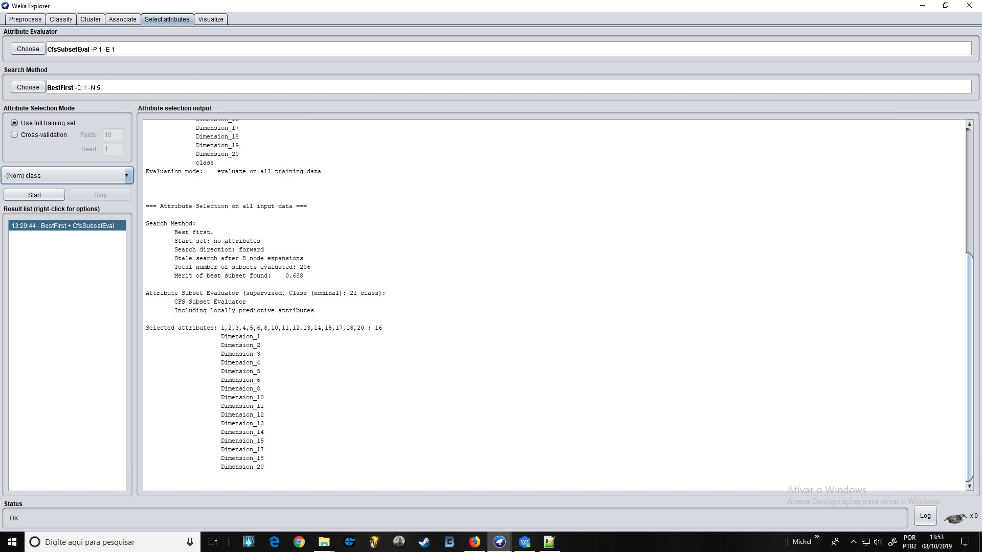
Sistema de Seleção de Atributos (Filtro) CfsSubSetEval(SubsetEval que identifica subconjuntos de atributos quepodem ser sair melhor quando selecionados em detrimento dos demais durante aetapa de classificação)

Info_Analise2
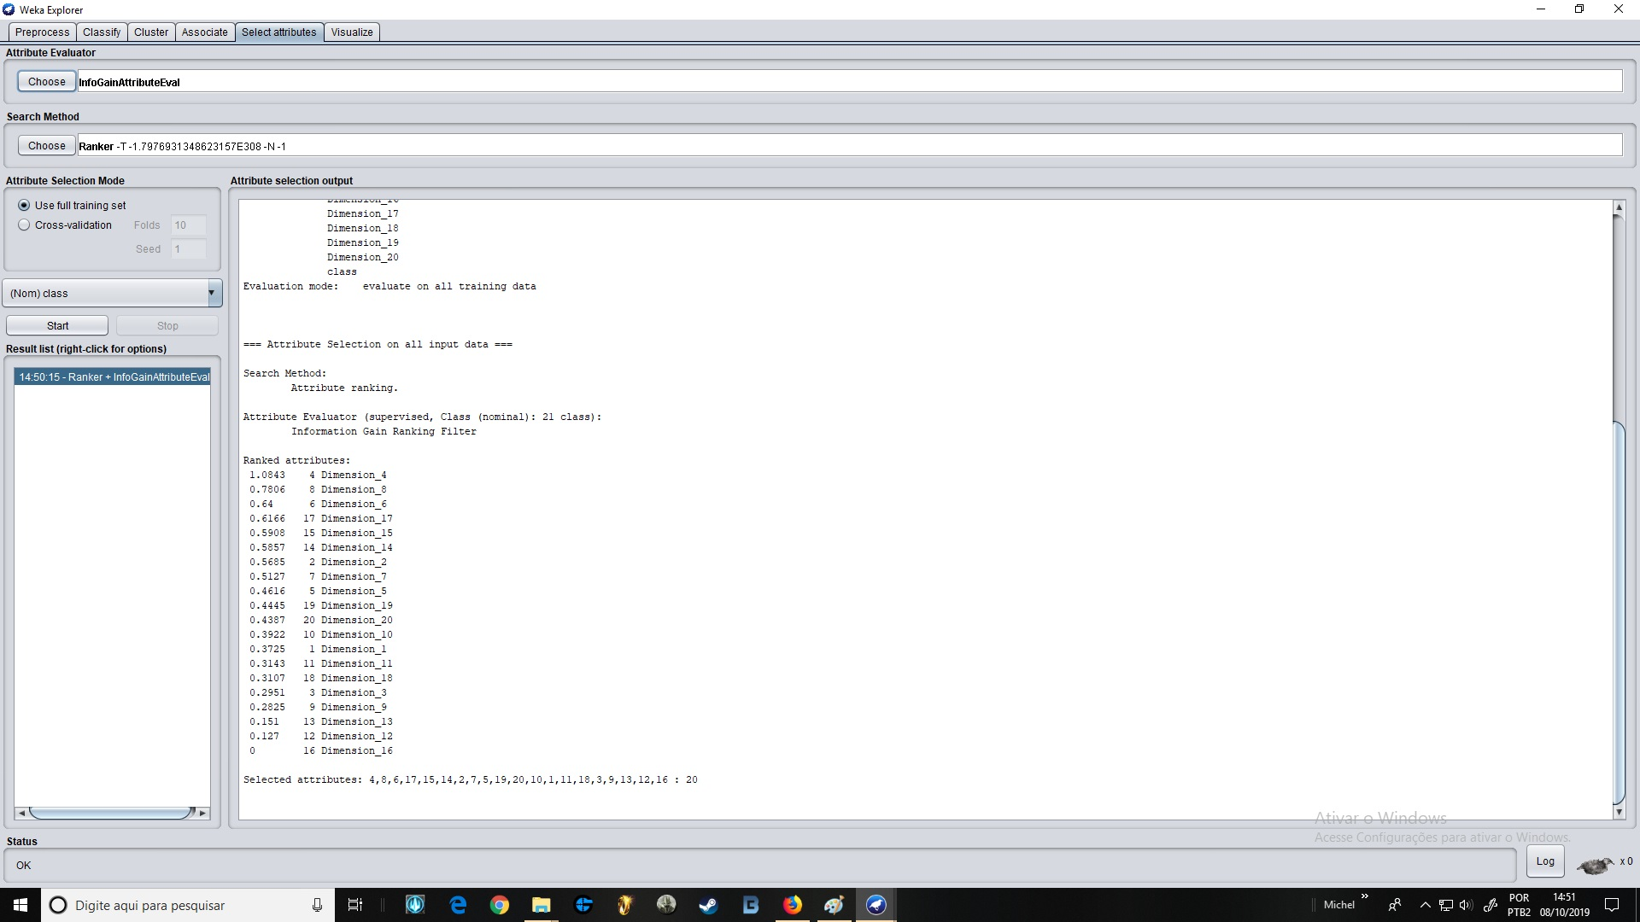
Usei um sistema de rankeamento pra definir quais colunas tem mais ganha de informação, as que tem menos ganho (0.3 pra baixo eu removi)
InfoGainAttributeEval(Information Gain Attribute Evaluation) é baseado em Filtro

